라벨 사례
200m 길이
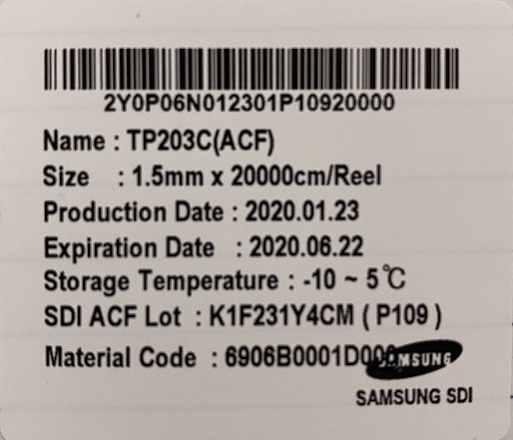
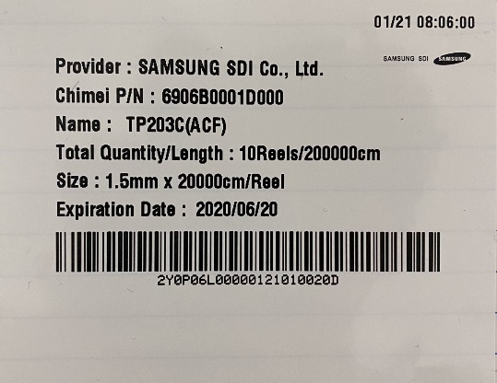
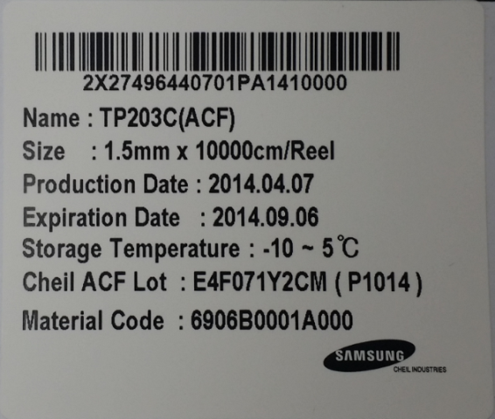
2X27 : Material Code
496:Expiration Date
4407:Production Date
01 : Sliting 순번
PA14: P/N
10000 : 제품길이
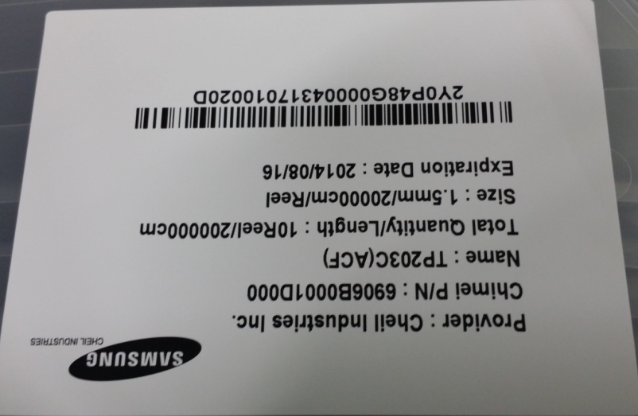

2Y0P : Material Code
48G:Expiration Date
0000
4317:Production Date
01 : Sliting 순번
0020D : 제품길이

 |  |  |  |  |  |  |  |  |  |  | 2nd 슬리팅
0 | 1 | P | 1 | 0 | 9 |  | 1st 슬리팅 |  |  |  | 0 | 1 | 1st 슬리팅 | 0 | 1 | P | A | 1 | 4 |  | 1st 슬리팅 |  |  | 0 | 1 | 1st 슬리팅

K | 1 | F | 23 | 1 | Y4 | CM | (P109) : | INX향 1.5X 200m, 2020년1월23일 제작, ACF 1번째 코팅 1st 슬리팅, 1st 분할, 9번째 Reel |  |  |  |  |  | E | 4 | F | 07 | 1 | Y4 | CM | (P1014) : | INX향 1.5X 200m, 2014년4월7일 제작, ACF 1번째 코팅 1st 슬리팅, 10th 분할, 14번째 Reel
 |  |  |  | Serial Number in a day: 코팅 공정 적용 순번 |  |  |  |  |  |  |  |  |  | 0 | 1 | P | 1 | 6 | 1
 |  |  |  |  |  |  | 1 | 1 | P1 | 9 |  |  |  | 0 | 1 | P | 1 | 7 | 0
 |  |  |  |  |  |  | 1st 코팅 roll | 1st 슬리팅 | 1st분할 roll | 9번째 Reel

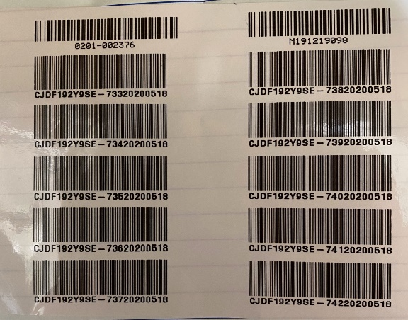
J | O | F | 14 | 2 | Y4 | CM | (P101) : | INX향 1.5X 200m, 2019년10월14일 제작, ACF 2번째 코팅 1st 슬리팅, 1st 분할, 9번째 Reel |  |  |  |  |  | E | N | F | 03 | 2 | Y4 | CM | (P181) : | INX향 1.5X 200m, 2014년11월3일 제작, ACF 2번째 코팅 1st 슬리팅, 1st 분할, 81번째 Reel
0 | 2 | P | 1 | 0 | 1
 |  |  |  |  |  |  | 2 | 1 | P1 | 9
 |  |  |  |  |  |  | 2st 코팅 roll | 2nd 슬리팅 | 1st분할 roll | 1번째 Reel
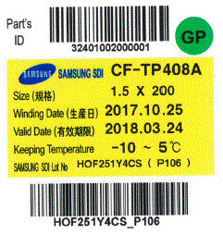

H | O | F | 25 | 1 | Y4 | CS | (P106) : | CSOT향 1.5X 200m, 2017년10월254일 제작, ACF1번째 코팅 1st 슬리팅, 1st 분할, 6번째 Reel |  |  |  |  |  |  | 7 | 3 | 2 | ~ | 7 | 4 | 2 |  | TP500B-350m
 |  |  |  |  |  |  |  |  |  |  |  |  |  |  | 7th 분할 |  | 32번째 Reel |  |  |  |  | 33번째 reel은 out
J | D | F | 23 | 9 | Y4 | CS | (P103) : | CSOT향 1.5X 200m, 2019년12월23일 제작, ACF 9번째 코팅 1st 슬리팅, 1st 분할, 3번째 Reel |  |  |  |  |  |  | 7th 분할 |  | 42번째 Reel
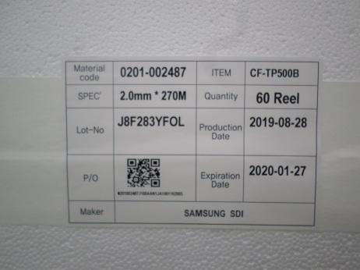
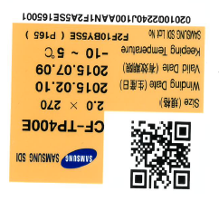
 |  |  |  |  |  |  |  |  |  |  |  | 이게 말이 안되는데?
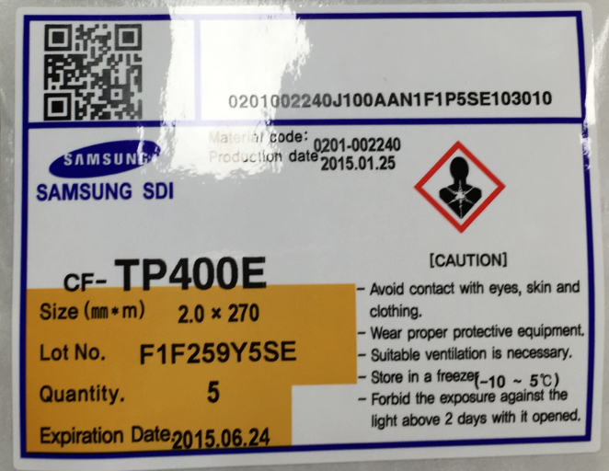

 | TP500B-270m |  |  |  |  |  |  |  |  |  |  |  |  | F | 2 | F | 10 | B | Y5 | SE |  | 5SE | 5번째 슬리팅?
J | 8 | F | 28 | 3 | YF | OL |  |  |  |  |  |  |  |  |  |  |  | ACF B번째 코팅? |  |  |  | P165 | ?
 |  |  |  | ACF 3번째 코팅 |  |  |  |  |  |  |  |  |  | F | 1 | F | 25 | 9 | Y5 | SE
 |  |  |  |  |  |  |  |  |  |  |  |  |  |  |  |  |  | ACF 9번째 코팅?

1. 고객이 1K Reel 요구시 (1.5mm X 200m)
- 50L Tank 조액시 36Kg, 400m 코팅
- 이론적 Reel 생산량 630개(45Lane 적용, 각 분할 Roll edge 폐기-향후 품질에서 양품화 검증필요),
수율 70% 적용시 440개 : 3회/주 작업량 (3일 조액해야함, 조액 근무자 피로도 업)

2.고객이 5K Reel 요구시 (1.5mm X 200m)
- 50L Tank 조액시 36Kg, 400m 코팅, 출하 가능 예상 Reel 생산량, 수율 70% 적용시 5280개 : 주 3회, 1개월 작업량
- 180L Tank 조액시 103.5Kg, 1600m 코팅,
. 이론적 Reel 생산 계산(45Lane, 7분할, 70% 수율 적용) : 1760개/1회, 3회/주 커버 가능((3일 조액해야함, 조액 근무자 피로도 업)

TP203C 질문서
해당 날의 slitting 순번:web 別 번호는 아니면 대부분 코팅 Lot 과 동일하나, 추가로 수불보고 하여야할 수에는 3~4번까지도 순번 정해짐.’
Lot no에서 가져오는 슬리팅 된 순서 입니다.(완제품LOT의슬리팅 순번)
완제품 Lot의 slitting 순번: 2번째 slitting품

■ TP-203C 200m 슬리팅 생산

1. 2002.02.06 조액 Lot No. | BCFK206M12 | 조액 103.5Kg, 릴 생산량 972㎡ (1.5mm X 200m, 3,240ea)
2. 2002.02.06 코팅 Roll Lot No. | BCFK206C12 | 폭 640mm 이형필름 위에 ACF 코팅후 리와인더에서 5분할하여 권취 |  |  |  |  | 2.0mm 폭 제품은 4분할, 분할 Roll폭은 160mm | 당사 슬리터 2호기는?
 |  | 이 때, 각 분할 Roll에 Lot No.부여되는가? |  | 부여 X |  |  | 1.5mm 폭 제품은 5분할, 분할 Roll폭은 128mm | 당사 슬리터 2호기는?

BCFK206C12 Lot 생산中
BCFK206C12 Lot No 부여?
분할 5S (내부 임의라벨부착?)
640mm X 1520m 권취

640mm X 1520m 코팅인데 권취량 조정해서
BCFK206C22 Lot No. 발행
이 때 1번과 2번의 권취량은 어떻게 하나?
760m로 균등하게 감고, 160m는 100m으로 사용하는지,
아니면 800m, 720m로 하고, 800m는 200m로 제품화,
720m는 200m(먼저 작업)와 100m(다른날 작업) 제품화 혼용?
BCFK206C12 Lot No 부여?
분할 4S (내부 임의라벨부착?)
640mm X 1520m 권취

BCFK206C12 Lot No 부여?
분할 3S (내부 임의라벨부착?)
640mm X 1520m 권취

BCFK206C12 Lot No 부여?
분할 2S (내부 임의라벨부착?)
640mm X 1520m 권취

BCFK206C12 Lot No 부여?
분할 1S (내부 임의라벨부착?)
640mm X 1520m 권취

3.슬리팅 공정에서
1) BCFK206C12의 1S Roll을 #3 슬리터에 장착후 슬리팅 (80ea Reel/ cut)
- 2002.02.07 슬리팅후 제품 Lot No. |  | K2F071Y4CM |  | 02.06 코팅하고, 02.08 슬리팅하면 K2F081Y4CM으로 발행하는가?
- BCFK206C12의 1S, 첫번째 200mm 슬리팅과 권취후 Reel 라벨의 Lot No |  |  |  | 즉 제품Lot발생시 기준이 코팅일자가 아니고, 슬리팅 생산일자 기준 적용? 유효기간은 슬리팅 일자 기준 + 5개월로하는가?
. 1번째 200mm 슬리팅과 권취후 Reel 라벨의 Lot No |  |  | K2F071Y4CM (P101~P180) |  |  | K2F071Y4CM (P101~P180)
. 2번째 200mm 슬리팅과 권취후 Reel 라벨의 Lot No |  |  | K2F071Y4CM (P201~P280) |  |  | K2F071Y4CM (P201~P280)
. 3번째 200mm 슬리팅과 권취후 Reel 라벨의 Lot No |  |  | K2F071Y4CM (P301~P380) |  |  | K2F071Y4CM (P301~P380)
- 1S 코팅 roll작업이 끝났고, 2S 코팅 Roll을 슬리팅과 권취후 Reel 라벨의 Lot. No
. 1번째 200mm 슬리팅과 권취후 Reel 라벨의 Lot No |  |  | K2F072Y4CM (P101~P180) |  | 아니면 | K2F071Y4CM (P401~P480)
. 2번째 200mm 슬리팅과 권취후 Reel 라벨의 Lot No |  |  | K2F072Y4CM (P201~P280) |  | 아니면 | K2F071Y4CM (P501~P580)
. 3번째 200mm 슬리팅과 권취후 Reel 라벨의 Lot No |  |  | K2F072Y4CM (P301~P380) |  | 아니면 | K2F071Y4CM (P601~P680)
- 4S 코팅 roll작업이 끝났고, 5S 코팅 Roll을 슬리팅과 권취후 Reel 라벨의 Lot. No
. 1번째 200mm 슬리팅과 권취후 Reel 라벨의 Lot No |  |  | K2F075Y4CM (P101~P180) |  | 아니면 | K2F071Y4CM (P1301~P1380) or (PD01~PD80)
. 2번째 200mm 슬리팅과 권취후 Reel 라벨의 Lot No |  |  | K2F075Y4CM (P201~P280) |  | 아니면 | K2F071Y4CM (P1401~P1480) or (PE01~PE80)
. 3번째 200mm 슬리팅과 권취후 Reel 라벨의 Lot No |  |  | K2F075Y4CM (P301~P380) |  | 아니면 | K2F071Y4CM (P1501~P1580) or (PF01~PF80)

이런식으로 쭉 작업을 한 후, BCFK206C22 코팅 Roll을 슬리팅 하면

2) BCFK206C22의 1S Roll을 #3 슬리터에 장착후 슬리팅 (80ea Reel/ cut)
- 2002.02.07 슬리팅후 제품 Lot No. |  |  | K2F076Y4CM |  | 아니면 | K2F072Y4CM
. 1번째 200mm 슬리팅과 권취후 Reel 라벨의 Lot No |  |  | K2F076Y4CM (P101~P180) |  |  | K2F072Y4CM (P101~P180)
. 2번째 200mm 슬리팅과 권취후 Reel 라벨의 Lot No |  |  | K2F076Y4CM (P201~P280) |  |  | K2F072Y4CM (P201~P280)

